8b
EMPRESA INHUMAS
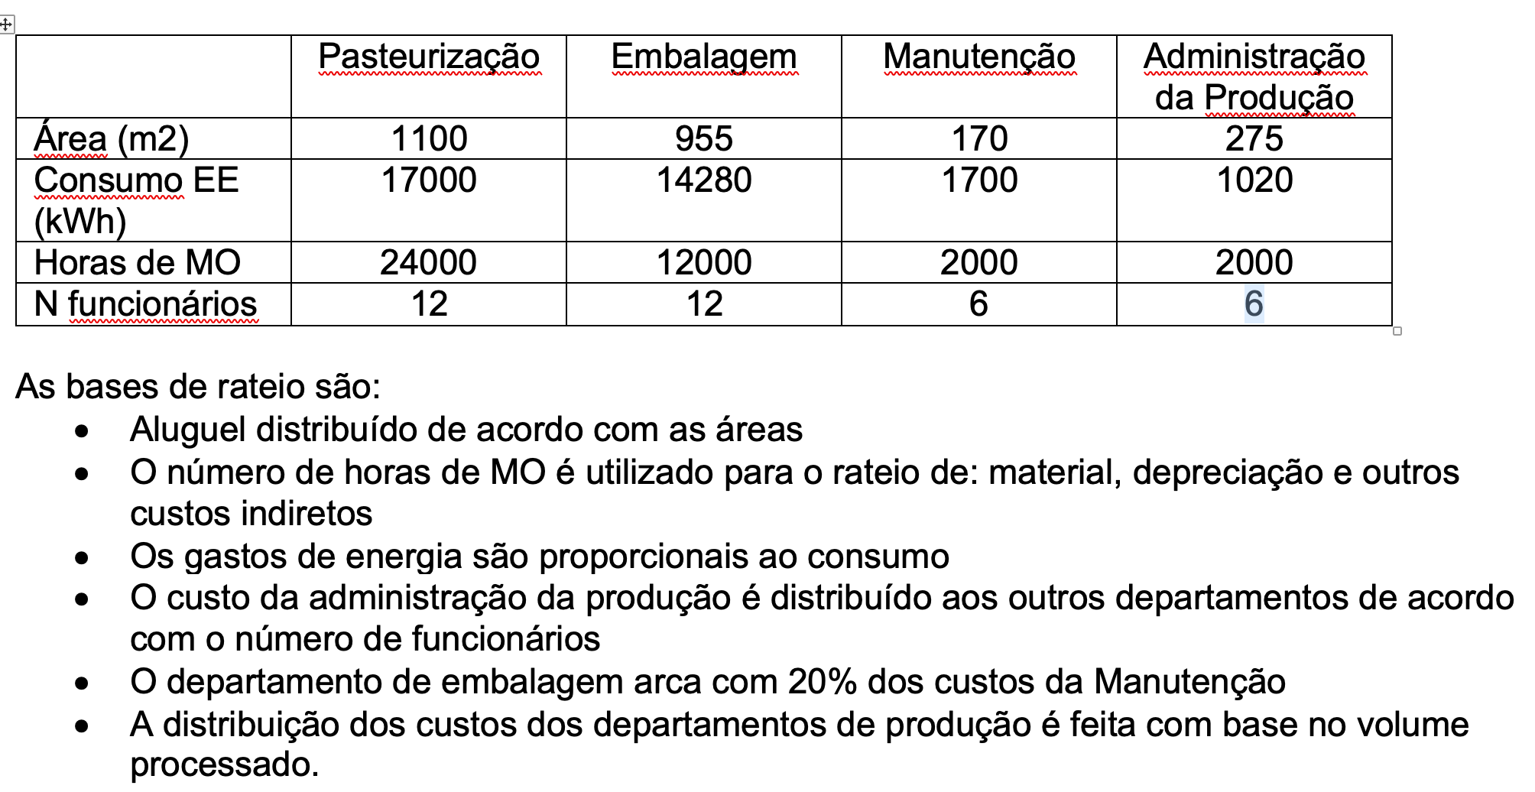
 | Pasteurização | Embalagem | Manutenção | Adm Produção | Total
Area | 1,100 | 955 | 170 | 275 | 2,500
Consumo EE | 17,000 | 14,280 | 1,700 | 1,020 | 34,000
Horas de MO | 24,000 | 12,000 | 2,000 | 2,000 | 40,000
no funcionários | 12 | 12 | 6 | 6

Aluguel | 3,740 | 3,247 | 578 | 935 | 8,500
Material | 3,120 | 1,560 | 260 | 260 | 5,200
Depreciação | 2,832 | 1,416 | 236 | 236 | 4,720
EE | 3,650 | 3,066 | 365 | 219 | 7,300
Outros | 3,960 | 1,980 | 330 | 330 | 6,600
Custo Indireto | 17,302 | 11,269 | 1,769 | 1,980 | 32,320
Rateio Adm Prod | 792 | 792 | 396
Sub total CI | 18,094 | 12,061 | 2,165
Rateio Manutenção | 1,732 | 433
Total CI | 19,826 | 12,494

 | V Processado | V Produzido
Tipo IN | 489,786 | 448,160
Pipo SD | 163,262 | 146,935

Calculado com base no custeio por departamentalização
CI por produto | Pasteurização | Embalagem | CI Total | CD | Ctotal | POR LITRO produzido
Tipo IN | 14,869.5 | 9,370.5 | 24,240.0 | 87,800.0 | 112,040.0 | 0.25
Tipo SD | 4,956.5 | 3,123.5 | 8,080.0 | 50,400.0 | 58,480.0 | 0.40
 |  |  |  | 138,200.0 | 170,520.0

Custo Unitário
Tipo IN | R$ 0.25
Tipo SD | R$ 0.40

Calculado com base no custo direto
Calculado com base no custo direto | CD | % | CI | TOTAL | POR LITRO produzido
Tipo IN | 87,800.0 | 64% | 20,533.26 | 108,333.26 | 0.24
Tipo SD | 50,400.0 | 36% | 11,786.74 | 62,186.74 | 0.42
TOTAL | 138,200.0 | 100% | 32,320 | 170,520

